01_Screen Layout
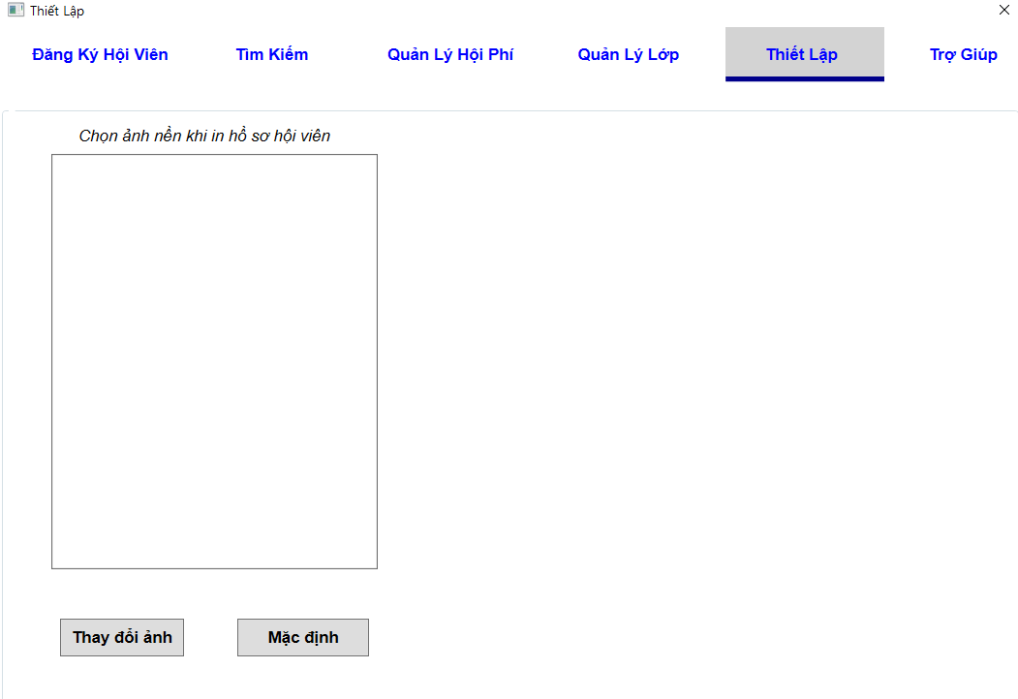
様式番号
画面名
Screen item definition
System name
Aidiko dojo's Member Management
AKD
Sc een ID
Setting
AKD007
Form number
Screen name
PTMS
Register worker
画面項目定義書
システム名
画面ＩＤ
Partner Talent Management System
PTMS001R

02_Item Definition
Screen item definition
System name
Aidiko dojo's Member Management
AKD
Sc een ID
Setting
AKD007
Form number
Screen name
No | Item Name | Symbol name | Length | Type | Required | Code ID | Initial value | I/O/IO | Mô tả
1 | Background | imgBackground | - | Image | - | － |  | IO | input hình nền
2 | Mặc định | checkboxDefault | __ | checkbox | - | － | null | I | Lựa chọn chế độ mặc định không hình nền.
3 | Save | btSave | - | button | - | － |  | I | chọn để lưu thay đổi

03_Definition
Form number |  | AKD | Screen definition |  | System Name | Aidiko dojo's Member Management
Screen name |  | Setting |  |  | Screen ID | AKD007
Screen overview |  | Lựa chọn hình nền để in thông tin hội viên.
Initial Focus

1. Processing at initial display

2. Hệ thống đã được cài đặt hình nền thì ảnh đươc chọn sẽ load lên khung ảnh.
No. | Processing name |  |  | Process details
1 | Hiển thị hình nền |  |  | 1. Trường hợp rằng, admin hệ thống đang ở chế độ mặc định thì sẽ không có hiển thị hình nền ở khung ảnh.

2. Event processing

No. | Processing name |  |  | Process details
1 | Chọn hình nền |  |  | Admin click "Hình nền" để cài nền in, hệ thống hiện khung ảnh cho admin chọn, sau đó hệ thống sẽ load ảnh lên khung hình nền và lưu lại.
2 | Chọn mặc định |  |  | Admin click "Mặc định" sẽ lưu lại ảnh nền in là mặc định không có nền. (Nền trắng)

04_Check Condition Monadic
Screen item definition
system-name
Aidiko dojo's Member Management
AKD
Screen ID
Setting
AKD007
Form number
screen name
 |  |  |  | Attribute | Number of Digits |  | Processing on error
Ｎｏ | item name | Symbol item name | Required | Email address | minimum value | Maximum value | Output destination | Variable item | Explanation of processing
2 | Background | imgBackground | - | － | － | - | - | {0} Image | －
3 | Mặc định | checkboxDefault | - | － | － | - | - | - | －
4 | Save | btSave | - | － | － | - | Lưu kkhông thành công | - | －

